상품제안서
아이리버 일체형 스프링케이블 3IIN1 초고속 차량용충전기 65W | 상품코드: S41972

 |  |  |  |  |  |  | 02-713-8555 | www.synergygift.co.kr
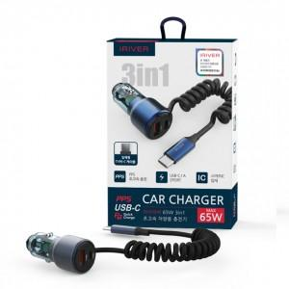

【상세/제작정보】

【인쇄/포장옵션】 | 스티커 / 포장지포장

【공급단가】 | 수량 | 20~ | 50~ | 100~ | 300~ | 1,000~
*VAT별도 | 단가 | 16,700원 | 15,700원 | 15,200원 | 14,600원 | 14,000원

【상품 URL】 | https://www.synergygift.co.kr:443/src/goods_detail.php?gdno=41972

